1. Penilaian Proposal (edit)
Kementerian Pendidikan Tinggi
BORANG PENILAIAN GERAN EKSPLORATIF DAN TRANSFORMATIF (GET) TAHUN 2026

Tajuk / Title :
Ketua Projek / Project Leader :
Universiti / University :
Trend Mega / Mega Trend:
Bidang Penyelidikan / Research Area :

BIL. / NO. | KRITERIA PENILAIAN / ASSESSMENT CRITERIA |  | SKOR / SCORE (1-10) | PENGGANDAAN WAJARAN / MULTIPLY WEIGHTAGE | SUB JUMLAH / SUB-TOTAL | ULASAN (beri ulasan bagi setiap kriteria penilaian) / COMMENTS (provide comments for each assessment criterion)
1 | Tajuk dan Kata Kunci / Title and Keywords * (5%) *Tajuk penyelidikan yang jelas, spesifik dan mencerminkan fokus utama kajian, serta pemilihan LIMA (5) kata kunci paling berimpak yang mencerminkan keseluruhan projek penyelidikan / A clear and specific research title that reflects the main focus of the study, along with the selection of FIVE (5) most impactful words that reflect the whole research project |  |  | 0.5 | 0.0
 | Bersifat khusus dan mencerminkan / Specific in nature reflecting | Penyelidikan Eksploratori / Exploratory Research
 |  | Penyelidikan Transformatif / Transformative Research
2 | Ringkasan Eksekutif / Executive Summary* (10%) *Abstrak projek tidak melebihi 300 patah perkataan yang menekankan terutamanya intipati projek yang berani dan radikal / An abstract of the project not more than 300 words highlighting especially the bold and radical essence of the project |  |  | 1.0 | 0.0
 | Pernyataan masalah / Problem statement
 | Objektif / Objectives
 | Metodologi / Methodology
 | Jangkaan hasil/impak/implikasi / Expected output/outcome/implication
 | Bersifat berani dan radikal dari segi intipati / Bold and radical in essence
3 | Latar Belakang Penyelidikan / Research Background* (15%) *Penyataan Masalah, Hipotesis, Persoalan Penyelidikan, Kajian Literatur, Kerelevenan dengan Dasar Kerajaan / Problem Statement, Hypothesis, Research Questions, Literature Review, Relevance to Government Policy |  |  | 1.5 | 0.0
 | Penghuraian tajuk kajian / Elaboration of title
 | Kejelasan Penyataan Masalah dan Soalan Kajian/Hipotesis/Kerangka Teori (sekiranya berkenaan) / Clarity of problem statement and research question/hypothesis/theoretical framework (if applicable)
 | Sitasi rujukan berkaitan yang terkini (dalam tempoh lima (5) tahun kebelakangan) / Cited most recent (last 5 years) related references
 | Sejajar dengan dasar kerajaan, keutamaan nasional dan aspirasi global serta berupaya memberi impak dalam menangani cabaran di peringkat tempatan, nasional dan global / In line with government policy, national agenda and global aspiration (can help alleviate problem at local, national or world level)
 | Tahap Kelengkapan Latar Belakang Projek / Completeness of project background
4 | Objektif / Objectives* (10%) *Tidak melebihi EMPAT (4) objektif dengan kejelasan dan hasil yang boleh diukur / Not more than FOUR (4) objectives with clarity and measurable outcome |  |  | 1.0 | 0.0
 | Kejelasan objektif / Clarity of objectives
 | Selaras dengan dasar-dasar semasa dan relevan (Trend Mega, BITARA, MADANI, ESG, SDGs, MySTIE) / In-line with relevant and contemporary policies (Mega Trend, BITARA, MADANI, ESG, SDGs, MySTIE)
5 | Metodologi / Methodology* (20%) *Huraian metodologi yang jelas dan terperinci (yang boleh merangkumi kerja lapangan, teknik persampelan, sesi temu bual, analisis data, kerja makmal mengikut fasa, protokol eksperimen serta analisis statistik), termasuk penilaian risiko yang boleh diukur secara kuantitatif, dan laporan carian paten ringkas (trend menaik/menurun, potensi penggunaan, kolaborator dan pesaing), contohnya melalui sumber seperti https://lens.org/. / Clear and detailed description of methodology (may consist of field work, sampling techniques, interview session, analysis, lab work of different phases, experimental protocol, statistical analysis) including quantifiable assesment of risk, and simplified patent search report (upward/downward trend/potential use/collaborator/competitor) from e.g. https://lens.org/ |  |  | 2.0 | 0.0
 | Komprehensif / Comprehensive
 | Merangkumi reka bentuk penyelidikan, carta alir, carta Gantt, aktiviti dan penanda aras / Include research design, flow chart, Gantt chart, activities and milestones
 | Penilaian risiko / Risk Assessment
 | Carian paten / Patent Search
6 | Hasil Jangkaan / Expected Results* (20%) *Menyumbang kepada ilmu baharu atau mencetus perubahan berani, radikal dan menghasilkan anjakan besar / Contributes to new knowledge or catalyses bold, radical change, resulting in a significant paradigm shift |  |  | 2.0 | 0.0
 | Impak terhadap Trend Mega (Ekonomi, Digital, Kemanusiaan/ Kualiti Hidup, Kesihatan Bumi) / Impact on Mega Trends (Economic, Digital, Humanistic/ Quality of Life, Planetary Health)
 | Harta Intelek (keutamaan kepada paten, jika tidak Inovasi Utiliti, Rekabentuk Industri, Penanda Geografi. Hak Cipta, Reka Bentuk Susun Atur, Rahsia Dagangan / Intellectual property (preferably Patent, otherwise Utility Innovation, Industrial Design, Geographical Indication, Copyright, Layout Design, Trade Secret
 | Pulangan Nilai (ROV) / Return on Value (ROV)
 | Hala tuju penyelidikan seterusnya / Future research direction
7 | Sifat Kolaboratif Pasukan / Collaborative Nature of Team* (10%) *Wujud kerjasama strategik dengan rakan penyelidik atau komuniti tempatan, kebangsaan dan antarabangsa yang berupaya mengguna pakai hasil daripada penyelidikan yang dicadangkan / Establishes strategic collaboration with research partners or communities at the local, national, and international levels that are capable of adopting and applying the outcomes of the proposed research. |  |  | 1.0 | 0.0
 | Komuniti tempatan / Local community; atau
 | Peringkat kebangsaan / National level; atau
 | Peringkat antarabangsa / International level.
8 | Rakan Industri / Agensi / Industry/Agency Partner* (10%) *Penglibatan khusus daripada pihak agensi/industri/badan berkanun dalam melaksanakan penyelidikan ini dengan bukti yang telah dimeterai/dimuktamadkan / Specific involvement of agencies, industry partners, or statutory bodies in the implementation of this research, supported by formally executed and finalised evidence. |  |  | 1.0 | 0.0
 | Komitmen dari segi sumbangan / Commitment in terms of contribution
 | Surat Hasrat (LOI) / Memorandum Persefahaman (MoU) / Memorandum Perjanjian (MoA) (berserta bukti) / Letter of Intent (LOI) / Memorandum of Understanding (MoU) / Memorandum of Agreement (MoA) (with evidence)
ACTUAL SCORE (maximum 100%) |  |  |  |  | 0.0

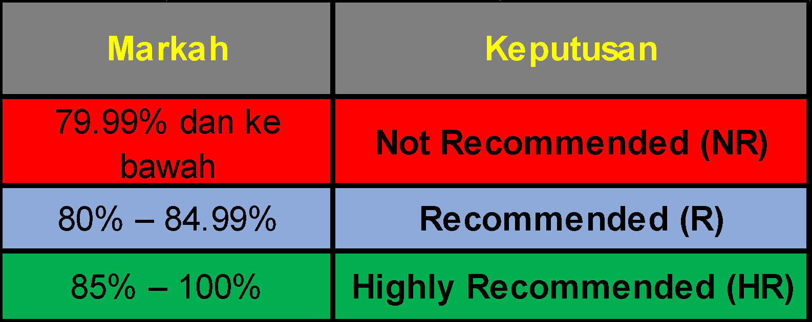
Ulasan keseluruhan (Panel Penilai):

Tandatangan Panel:

Nama:

Tarikh:

2. Peruntukan Disyorkan
Kementerian Pendidikan Tinggi
BORANG PENILAIAN GERAN EKSPLORATIF TRANSFORMATIF (GET) TAHUN 2026

Tajuk / Title :
Ketua Projek / Project Leader :
Universiti / University :
Bidang Penyelidikan / Research Area :

PERUNTUKAN DISYORKAN
Dilengkapkan sekiranya permohonan ini berstatus Highly Recommended (HR) atau Recommended (R) sahaja

BUTIRAN MENGIKUT VOT | Peruntukan Disyor Panel Penilai (RM) | Ulasan Panel Penilai
Vot 11000 - Elaun
Vot 21000 - Perjalanan dan Pengangkutan (had kepada 20% daripada keseluruhan bajet)
Vot 24000 - Sewaan
Vot 27000 - Bekalan dan Bahan Penyelidikan
Vot 28000 - Penyelenggaraan dan Pembaikan Kecil
Vot 29000 - Perkhidmatan Profesional
Vot 35000 - Accessories and Equipment (had kepada 30% daripada keseluruhan bajet)
PERUNTUKAN DISYORKAN (RM) | -
 | Siling peruntukan RM250,000.00

Ulasan keseluruhan (Panel Penilai):

